상품제안서
M-28 휴대용 라디오 스피커 | 상품코드: F27886

 |  |  |  |  |  |  | 02-412-0044 | www.easy1.co.kr
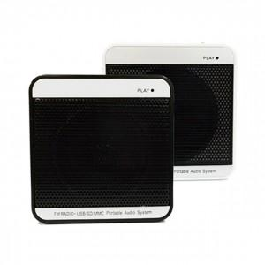

【상세/제작정보】 | <p><span style="font-size: 12pt;"><b>** 배송비- 한박스 100개 / 5000원별도</b></span></p>

【인쇄/포장옵션】 | 실크 / 포장불가능

【공급단가】 | 수량 | 100~ | 300~ | 500~ | 1,000~ | 3,000~
*VAT별도 | 단가 | 8,000원 | 7,870원 | 7,680원 | 7,480원 | 7,360원

【상품 URL】 | http://www.easy1.co.kr/src/goods_detail.php?gdno=27886

